상품제안서
PGA180g모달면사타올+스테이24 라이크텀블러 350ml | 상품코드: S37791

 |  |  |  |  |  |  | 02-713-8555 | www.synergygift.co.kr
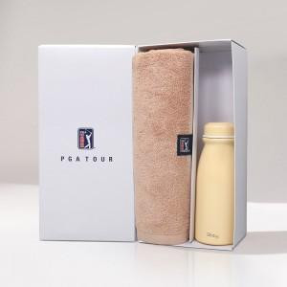

【상세/제작정보】 | <p><span style="font-size: 14pt;">※ 텀블러 전사인쇄 별도 문의 바랍니다.</span></p><p><span style="font-size: 14pt;"></span><span style="font-size: 18.6667px;">※ 자수인쇄 디자인 난이도에 따라 비용 편차 발생할 수 있습니다.</span><span style="font-size: 14pt;">​</span></p>

【인쇄/포장옵션】 | 실크, 레이저, 텀블러1도인쇄 / 포장지포장

【공급단가】 | 수량 | 30~ | 100~ | 500~ | 1,000~ | 2,000~
*VAT별도 | 단가 | 18,850원 | 18,560원 | 18,120원 | 17,400원 | 16,670원

【상품 URL】 | https://www.synergygift.co.kr:443/src/goods_detail.php?gdno=37791

